表紙
2026年度版ごみカレンダー(2ヶ月版)

左の□を選択すると矢印の下に表示される▼ボタンをクリック

お住いの町名： |  |  | 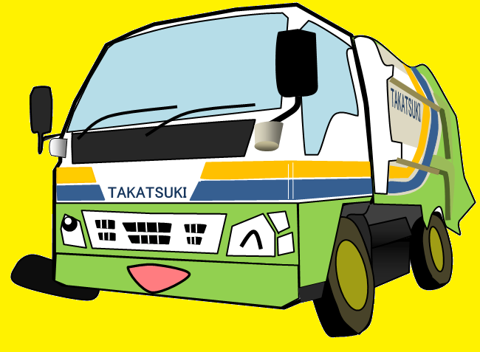 あ行 |  | ①まずは最初のひらがなを選択！

 |  | ②お住いの町名を選択！
 |  |  |  | 下の□を選択すると矢印の下に表示される▼ボタンをクリック

 | 赤大路町

高 槻 市

4-5月
 |  | 2026年度版ごみカレンダー
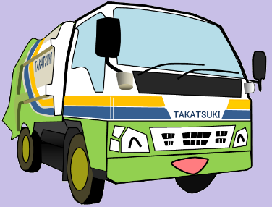
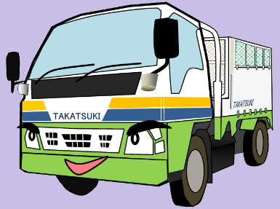

 |  |  |  |  |  | お住いの町名： |  | 赤大路町

 |  |  | 2026年 |  |  |  |  |  |  |  |  | 2026年

 |  |  |  | 4 | 月 |  |  |  |  |  |  |  | 5 | 月

日 | 月 | 火 |  | 水 |  | 木 | 金 | 土 | 日 | 月 | 火 |  | 水 |  | 木 | 金 | 土

2026-03-29 | 2026-03-30 | 2026-03-31 |  | 2026-04-01 |  | 2026-04-02 | 2026-04-03 | 2026-04-04 | 2026-04-26 | 2026-04-27 | 2026-04-28 |  | 2026-04-29 |  | 2026-04-30 | 2026-05-01 | 2026-05-02

 |  |  |  | リサイクル |  | 可燃 | 大型可燃 |  |  |  |  |  |  |  |  | 大型可燃

2026-04-05 | 2026-04-06 | 2026-04-07 |  | 2026-04-08 |  | 2026-04-09 | 2026-04-10 | 2026-04-11 | 2026-05-03 | 2026-05-04 | 2026-05-05 |  | 2026-05-06 |  | 2026-05-07 | 2026-05-08 | 2026-05-09

 | 可燃 |  |  |  |  | 可燃 |  |  |  | 可燃 |  |  | リサイクル |  | 可燃

2026-04-12 | 2026-04-13 | 2026-04-14 |  | 2026-04-15 |  | 2026-04-16 | 2026-04-17 | 2026-04-18 | 2026-05-10 | 2026-05-11 | 2026-05-12 |  | 2026-05-13 |  | 2026-05-14 | 2026-05-15 | 2026-05-16

 | 可燃 | 不燃 |  | リサイクル |  | 可燃 |  |  |  | 可燃 | 不燃 |  |  |  | 可燃

2026-04-19 | 2026-04-20 | 2026-04-21 |  | 2026-04-22 |  | 2026-04-23 | 2026-04-24 | 2026-04-25 | 2026-05-17 | 2026-05-18 | 2026-05-19 |  | 2026-05-20 |  | 2026-05-21 | 2026-05-22 | 2026-05-23

 | 可燃 |  |  |  |  | 可燃 |  |  |  | 可燃 |  |  | リサイクル |  | 可燃

2026-04-26 | 2026-04-27 | 2026-04-28 |  | 2026-04-29 |  | 2026-04-30 | 2026-05-01 | 2026-05-02 | 2026-05-24 | 2026-05-25 | 2026-05-26 |  | 2026-05-27 |  | 2026-05-28 | 2026-05-29 | 2026-05-30

 | 可燃 |  |  |  |  | 可燃 |  |  |  | 可燃 |  |  |  |  | 可燃

2026-05-03 | 2026-05-04 | 2026-05-05 |  | 2026-05-06 |  | 2026-05-07 | 2026-05-08 | 2026-05-09 | 2026-05-31 | 2026-06-01 | 2026-06-02 |  | 2026-06-03 |  | 2026-06-04 | 2026-06-05 | 2026-06-06

 | 可燃 |  |  |  |  |  |  |  |  | 可燃

10-11月
 |  | 2026年度版ごみカレンダー

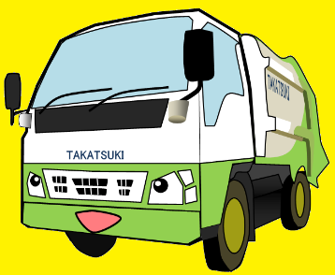

 |  |  |  |  |  | お住いの町名： |  | 赤大路町

 |  |  | 2026年 |  |  |  |  |  |  |  |  | 2026年

 |  |  |  | 10 | 月 |  |  |  |  |  |  |  | 11 | 月

日 | 月 | 火 |  | 水 |  | 木 | 金 | 土 | 日 | 月 | 火 |  | 水 |  | 木 | 金 | 土

2026-09-27 | 2026-09-28 | 2026-09-29 |  | 2026-09-30 |  | 2026-10-01 | 2026-10-02 | 2026-10-03 | 2026-11-01 | 2026-11-02 | 2026-11-03 |  | 2026-11-04 |  | 2026-11-05 | 2026-11-06 | 2026-11-07

 |  |  |  |  |  | 可燃 | 大型可燃 |  |  | 可燃 |  |  | リサイクル |  | 可燃 | 大型可燃

2026-10-04 | 2026-10-05 | 2026-10-06 |  | 2026-10-07 |  | 2026-10-08 | 2026-10-09 | 2026-10-10 | 2026-11-08 | 2026-11-09 | 2026-11-10 |  | 2026-11-11 |  | 2026-11-12 | 2026-11-13 | 2026-11-14

 | 可燃 |  |  | リサイクル |  | 可燃 |  |  |  | 可燃 | 不燃 |  |  |  | 可燃

2026-10-11 | 2026-10-12 | 2026-10-13 |  | 2026-10-14 |  | 2026-10-15 | 2026-10-16 | 2026-10-17 | 2026-11-15 | 2026-11-16 | 2026-11-17 |  | 2026-11-18 |  | 2026-11-19 | 2026-11-20 | 2026-11-21

 | 可燃 | 不燃 |  |  |  | 可燃 |  |  |  | 可燃 |  |  | リサイクル |  | 可燃

2026-10-18 | 2026-10-19 | 2026-10-20 |  | 2026-10-21 |  | 2026-10-22 | 2026-10-23 | 2026-10-24 | 2026-11-22 | 2026-11-23 | 2026-11-24 |  | 2026-11-25 |  | 2026-11-26 | 2026-11-27 | 2026-11-28

 | 可燃 |  |  | リサイクル |  | 可燃 |  |  |  | 可燃 |  |  |  |  | 可燃

2026-10-25 | 2026-10-26 | 2026-10-27 |  | 2026-10-28 |  | 2026-10-29 | 2026-10-30 | 2026-10-31 | 2026-11-29 | 2026-11-30 | 2026-12-01 |  | 2026-12-02 |  | 2026-12-03 | 2026-12-04 | 2026-12-05

 | 可燃 |  |  |  |  | 可燃 |  |  |  | 可燃 |  |  |  |  | 可燃

2026-11-01 | 2026-11-02 | 2026-11-03 |  | 2026-11-04 |  | 2026-11-05 | 2026-11-06 | 2026-11-07 | 2026-12-06 | 2026-12-07 | 2026-12-08 |  | 2026-12-09 |  | 2026-12-10 | 2026-12-11 | 2026-12-12

 | 可燃

